Especificaciones
Ítem | Producto | Especificaciones | Muestra | Cantidad | Valor unitario con IVA | Valor total con IVA | Cantidad total por solicitar
1 | Carpetas legajo 2 tapas en kraft | Diseño: Carpetas legajo 2 tapas separadas en kraft, consistente en un juego de carátula y contracarátula. Con refuerzo externo en tela coleta color con dos perforaciones circulares homogéneas, para introducir el gancho y la documentación negro. Cada carátula debe presentar una aleta grafada con refuerzo en tela coleta color negro. La aleta debe tener el doblez grafado para doblarse hacia la parte interior sin perder el tamaño de la carpeta, la tapa posterior tiene una pestaña inferior, la cual no lleva refuerzo con tela coleta. Material: Yute 600 gramos, impreso logo de Canal Capital en tinta negra con refuerzo en el arco de gancho, contracarátula con pestaña en la parte inferior. La cartulina debe tener un acabado liso, suave por ambas caras, libre de partículas abrasivas u otras imperfecciones. De color preferiblemente claro, los tintes y pigmentos deben ser resistentes a la abrasión y ser insolubles en agua. Con pH igual o superior a 4,0 Cortes y grafados: Deben ser perfectos y con esquinas redondeadas Dimensiones: Tapa delantera: Ancho 27 cm, lomo incluido para gancho de 3 cm x 37 cm de largo. Tapa de atrás: Ancho 27 cm, lomo incluido para gancho para gancho de 3 cm x largo 37 cm x 37 cm de largo. Aleta de identificación: De 2 cm de ancho x 10.5 cm de Largo. Resistente al doblez y al rasgado Material de Refuerzo: Debe ser tela coleta de color negro. Encolado: Se debe utilizar un encolado neutro o alcalino (pH >7) | 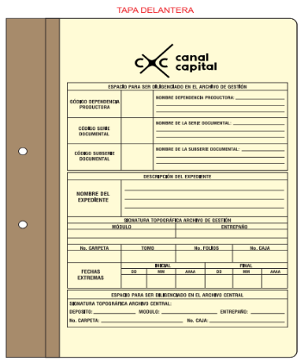 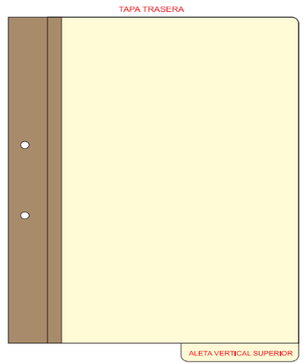 | 600 |  |  | 600
2 | Carpetas con Solapas Laterales (Carpeta Cuatro Aletas) | Diseño: Consta de una cubierta anterior y una posterior con solapas laterales que doblan al interior. Incluye grafado para 4 pliegues sobre cada solapa. La distancia entre los pliegues es de 1 cm., para obtener diferentes capacidades de almacenamiento. Material: Cartulina tipo desacidificada por un solo lado de mínimo 320 g/m2 o de propalcote , debe tener un acabado liso, suave, libre de partículas abrasivas u otras imperfecciones. La cartulina debe estar libre de pulpas lignificadas o recicladas Deberá tener pH neutro o preferiblemente contar con una reserva alcalina Deberá estar libre de partículas metálicas, ceras, plastificantes, residuos de blanqueadores, peróxidos y sulfuro Resistente al doblez y al rasgado De color blanco esmaltado, los tintes y pigmentos deben ser resistentes a la abrasión y ser insolubles en agua. Encolado: Se debe utilizar un encolado neutro o alcalino (pH >7) Material de Refuerzo: Debe ser tela coleta de color negro. Dimensiones: Total: Ancho: 69.5 cm. X largo: 69.5 cm. De la base central: Ancho: 22 cm. X largo: 35 cm. De las aletas laterales: Ancho: 22 cm. X largo: 35 cm. Ancho: 25.5 cm. X largo: 35 cm. De las aletas superiores: Ancho: 22.5 cm. X largo: 17cm. |  | 400 |  |  | 400
3 | Caja de archivo Ref X200 | Diseño: Incluye una apertura frontal con pliegue en el costado izquierdo y pestaña para su manipulación. Las cajas no deben tener perforaciones que faciliten la entrada de polvo e insectos. Material: Cartón kraft corrugado de pared sencilla, debe tener un acabado liso, suave, libre de partículas abrasivas u otras imperfecciones. El cartón corrugado debe tener una resistencia mínima a la compresión vertical (RCV) de 790 ó 930 kgf/m y una resistencia mínima al aplastamiento horizontal de 2 kgf/cm2. Recubrimiento interno: Debido a la composición del cartón corrugado, este material 24 tiene un valor de pH inferior a 7, para evitar la migración de ácido a los documentos, el cartón debe contar con un recubrimiento interior constituido por una película transparente de material inerte con base en ceras neutras, películas poliméricas, emulsión de parafinas o ceras vegetales. La película debe ser químicamente estable, con un pH neutro, debe ser insoluble en agua, no presentar untuosidad al tacto y no experimentar adherencia sobre los documentos. Recubrimiento exterior: pre impreso en tinta negra con identificación de la entidad: logo y los siguientes ítems que se adecúan dependiendo de las necesidades de la entidad: Caja N°, Dependencia, Serie, No. de carpetas y Fecha. Dimensiones: Dimensiones internas: ancho: 20 cm. x alto: 25 cm. X largo: 39 cm. Dimensiones externas: ancho: 21 cm. x alto: 26.5 cm. X largo: 40 cm | 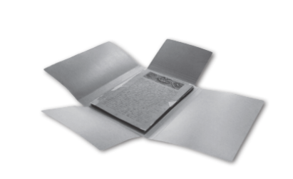 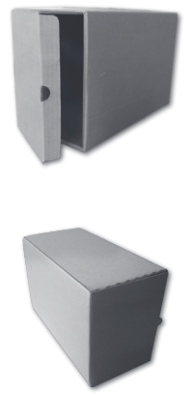 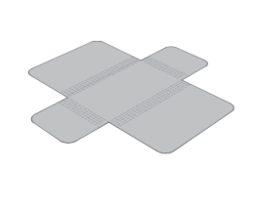 | 200 |  |  | 200
4 | Caja de archivo Ref X100 | Diseño: Por medio del plegado y el ensamble se obtiene una estructura resistente al aplastamiento y al rasgado. Incluye una apertura superior y dos aletas fuelle para evitar el deslizamiento de las unidades interiores como carpetas, legajos o libros. Su diseño facilita la producción en línea y su posterior armada al no involucrar adhesivos ni ganchos metálicos. Las cajas no deben tener perforaciones que faciliten la entrada de polvo e insectos Material: Cajas producidas con cartón kraft corrugado de pared sencilla, debe tener un acabado liso, suave, libre de partículas abrasivas u otras imperfecciones. : El cartón corrugado debe tener una resistencia mínima a la compresión vertical (RCV) de 790 ó 930 kgf/m y una resistencia mínima al aplastamiento horizontal de 2 kgf/cm2. Recubrimiento interno: Debido a la composición del cartón corrugado, este material 24 tiene un valor de pH inferior a 7, para evitar la migración de ácido a los documentos, el cartón debe contar con un recubrimiento interior constituido por una película transparente de material inerte con base en ceras neutras, películas poliméricas, emulsión de parafinas o ceras vegetales. La película debe ser químicamente estable, con un pH neutro, debe ser insoluble en agua, no presentar untuosidad al tacto y no experimentar adherencia sobre los documentos. Recubrimiento exterior: Con pulpa blanca, preimpreso con identificación de la entidad, logo y los siguientes ítems que se adecúan dependiendo de las necesidades de la entidad: Caja N°, Dependencia, Serie, No. de carpetas y Fecha. Dimensiones internas: ancho: 11.5 cm. x alto: 25.5 cm. X largo: 39 cm. Dimensiones externas: ancho: 12.5 cm. x alto: 26.5 cm. X largo: 42.5 cm. | 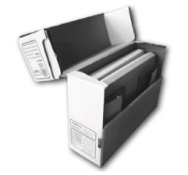 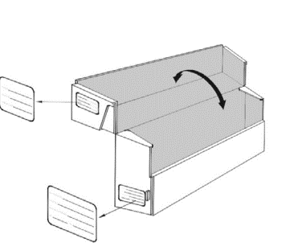 | 80 |  |  | 80
 | Calidad en la identificacion - Caja de archivo Ref X100 y X 200 | Calidad en la identificacion: El cartón debe tener un sello de garantía o calidad, de dimensiones no mayores a 9 cm x 5 cm, en tinta negra estable a la humedad y al agua, ubicado en la cara posterior de la caja armada. El fabricante debe marcar su producto con un preimpreso de medidas no superiores a 6 cm x 4 cm. Debe ser en tinta negra estable a la humedad y al agua. Debe ubicarse en la cara posterior de la caja armada y debe tener los siguientes datos: fabricado por, nombre o logo, teléfono, ciudad, mes y año. |  | N/A |  |  | N/A
 | Preimpreso - Caja de archivo Ref X100 y X 200 | Preimpreso: La entidad entregará mediante muestra el preimpreso, el cual tiene las medidas exactas en la ubicación de la caja . La tinta utilizada en la impresión debe ser negra e insoluble al agua y a la humedad. De igual forma la entidad proporcianara el logo que la identifica |  | N/A |  |  | N/A

